API명세
1차 과제

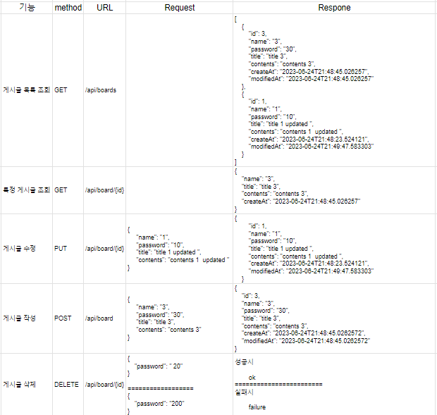
 | 기능 | method | URL | Request | Respone
 | 게시글 목록 조회 | GET | /api/boards |  | [ { "id": 3, "name": "3", "password": "30", "title": "title 3", "contents": "contents 3", "createAt": "2023-06-24T21:48:45.026257", "modifiedAt": "2023-06-24T21:48:45.026257" }, { "id": 1, "name": "1", "password": "10", "title": "title 1 updated ", "contents": "contents 1 updated ", "createAt": "2023-06-24T21:48:23.524121", "modifiedAt": "2023-06-24T21:49:47.583303" } ]
 | 특정 게시글 조회 | GET | /api/board/{id} |  | { "name": "3", "title": "title 3", "contents": "contents 3", "createAt": "2023-06-24T21:48:45.026257" }
 | 게시글 수정 | PUT | /api/board/{id} | { "name": "1", "password": "10", "title": "title 1 updated ", "contents": "contents 1 updated " } | { "id": 1, "name": "1", "password": "10", "title": "title 1 updated ", "contents": "contents 1 updated ", "createAt": "2023-06-24T21:48:23.524121", "modifiedAt": "2023-06-24T21:49:47.583303" }
 | 게시글 작성 | POST | /api/board | { "name": "3", "password": "30", "title": "title 3", "contents": "contents 3" } | { "id": 3, "name": "3", "password": "30", "title": "title 3", "contents": "contents 3", "createAt": "2023-06-24T21:48:45.0262572", "modifiedAt": "2023-06-24T21:48:45.0262572" }
 | 게시글 삭제 | DELETE | /api/board/{id} | { "password": " 20" } ================== { "password": "200" } | 성공시 ok ======================== 실패시 failure

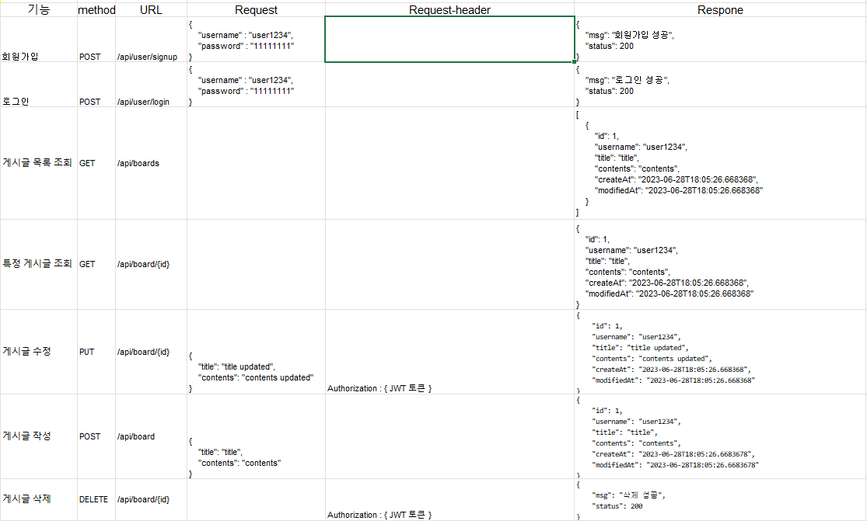
2차 과제
 | 기능 | method | URL | Request | Request-header | Respone
 | 회원가입 | POST | /api/user/signup | { "username" : "user1234", "password" : "11111111" } |  | { "msg": "회원가입 성공", "status": 200 }
 | 로그인 | POST | /api/user/login | { "username" : "user1234", "password" : "11111111" } |  | { "msg": "로그인 성공", "status": 200 }
 | 게시글 목록 조회 | GET | /api/boards |  |  | [ { "id": 1, "username": "user1234", "title": "title", "contents": "contents", "createAt": "2023-06-28T18:05:26.668368", "modifiedAt": "2023-06-28T18:05:26.668368" } ]
 | 특정 게시글 조회 | GET | /api/board/{id} |  |  | { "id": 1, "username": "user1234", "title": "title", "contents": "contents", "createAt": "2023-06-28T18:05:26.668368", "modifiedAt": "2023-06-28T18:05:26.668368" }
 | 게시글 수정 | PUT | /api/board/{id} | { "title": "title updated", "contents": "contents updated" } | Authorization : { JWT 토큰 } | { "id": 1, "username": "user1234", "title": "title updated", "contents": "contents updated", "createAt": "2023-06-28T18:05:26.668368", "modifiedAt": "2023-06-28T18:05:26.668368" }
 | 게시글 작성 | POST | /api/board | { "title": "title", "contents": "contents" } |  | { "id": 1, "username": "user1234", "title": "title", "contents": "contents", "createAt": "2023-06-28T18:05:26.6683678", "modifiedAt": "2023-06-28T18:05:26.6683678" }
 | 게시글 삭제 | DELETE | /api/board/{id} |  | Authorization : { JWT 토큰 } | { "msg": "삭제 성공", "status": 200 }

